Post_New
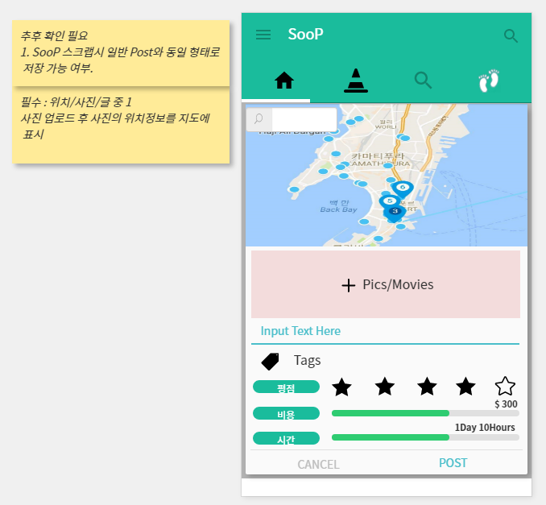

Post 등록 화면
순번 | 기능명 | 요구사항
1 | 지도 | Post당 하나의 대표 위치 검색/클릭을 통해 지정 가능
 |  | 지정된 위치는 Pin으로 표시
2 | 사진/동영상 | 사진/동영상을 N개 업로드 가능
 |  | 사진 및 동영상에 위치정보 존재시 지도에 점으로 표시(사진별로 표시여부를 선택가능 해야함)
 |  | 각 사진/동영상별 아래 부분에 Text입력 가능
3 | Text | 사진/동영상에 포함되는 텍스트와 별개로 추가로 텍스트 입력가능
4 | Tags | 태그 N개 입력가능.
5 | 평점
6 | 비용 | 직접 입력 또는 게이지바를 이용해서 입력
7 | 시간 | 직접 입력 또는 게이지바를 이용해서 입력

SooP Home_POST
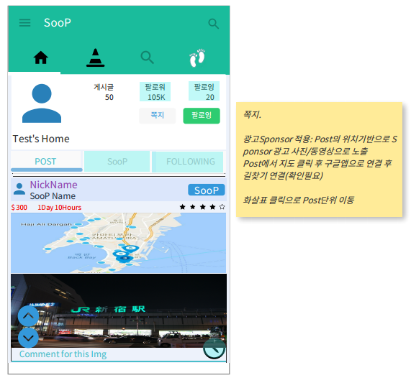
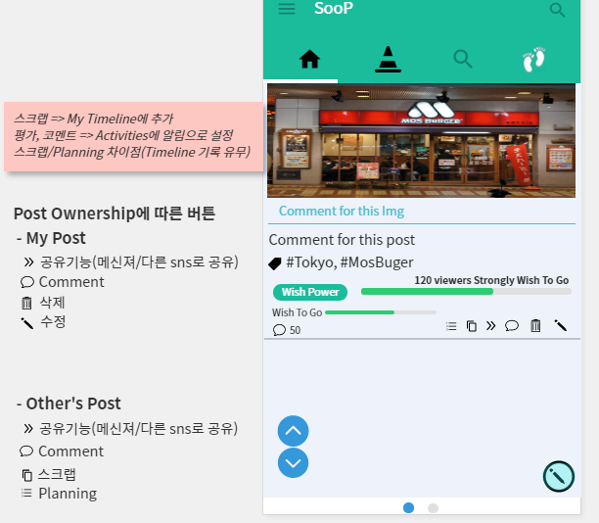

SooP 홈화면(내 SooP home/다른 사람의 SooP home을볼 경우 동일 구조) - 웹화면일 경우 HTML 사용자에 의해 수정가능해야함. 개인광고 추가 목적.
순번 | 기능명 | 요구사항
1 | 대표사진 | 설정-profile에서 대표 사진 설정으로 표시
 |  | 대표사진 아래에 설정-profile에서 설정한 Nickname/웹사이트 주소/소개 표시
2 | 게시글 | 등록한 Post 게시글 표시
3 | 팔로워/팔로잉 | 팔로워/팔로잉
4 | 쪽지 | 다른 사람의 SooP home일 경우 표시. 쪽지 전송
5 | 팔로잉 | 다른 사람의 SooP home일 경우 표시. 팔로잉/언팔로잉 표시
6 | 탭 | Post(Timeline), SooP, Following 3개의 탭으로 구분
7 | Post | Post 등록시 등록 순으로 표시.
 |  | 대표사진/Nickname/SooP Name(SooPing 후) 표시
 |  | 내 Post(Timeline)에 등록(직접등록/스크랩)된 경우 SooP버튼 표시. SooPing 후 UnSooP 으로 변경
 |  | Post에서 등록한 내용 표시
 |  | 지도 아래 애드몹 또는 자체 광고 표시(광고 사이즈 확인 필요). 위치기반/사용자 타겟기반.
 |  | Post Ownership에 따른 광고 클릭 횟수/동영상 광고 재생시간 기록 필요
 |  | 지도에 구글맵연동 버튼 필요.(현재 위치에서 지도에 표시된 위치로 길찾기)
 |  | 구글에서 제공하는 음식점/호텔정보를 사진이 가지고 있는 위치정보와 매핑 가능 여부?? 가능 할 경우 지도의 해당위치 클릭시 구글맵 연동으로 해당 지역 정보 제공)
8 | Wish Power | 5단계의 점수 구간을 가짐. (0~20, 21 ~ 40, 41 ~ 60, 61 ~ 80, 81 ~ 100)
 |  | 단계별. 단어(oh! Sorry(품바), So So, Good(나무늘보), Surprise(고려), My Precious(골룸)
9 | 스크롤 | 스크롤용 방향표를 두고 Post단위를 빠른 이동(아래화살표 최초 클릭시 해당 Post의 마지막부분으로 이동. Post마지막 부분일 경우 다음 Post의 처음위치로 이동)

